Sheet1
 |  | Requisitos | Descripciones | Wish | Diapositiva |  |  | Comentarios | Requerimientos | Magento
Cuenta | 1 | Crear cuenta | • Ingresar datos: Nombre de persona, nombre de empresa, mail, teléfono, celular, página web, RFC, Dirección de empresa y de bodega, nombre público, descripción de la empresa, políticas de devoluciones, garantía, categorías de productos a listar • Firmar acuerdo comercial digital, es dónde vive el acuerdo comercial actualizado • Incluir datos solicitados • Almacenar base de datos, poder ver datos de sellers en HEB | • Adjuntar archivos. Edo de Cta, RFC, Copia de identificaciones • Campos editables para actualizar direcciones o archivos adjuntos • Capacidad de aprobar o rechazar Seller por parte de HEB |  |  |  | Habilitar la pantalla actual de HEBusiness para el uso y/o captura de la nueva información , además de incluir el uso del nuevo servico y/o API que envíe la información . | Click2sync tienen que definir la arquitectura , base de datos para la administracion de usuarios y vendors, servicio (API) para recibir/enviar la informacion.Además de contemplar el flujo de Aprobación/Rechazo del Vendor. Es necesario la definición de los servicios para implementar el (API) con los demás aplicativos. | No Aplica
 | 2 | Administrador de Cuenta |  |  | 2,3,4,5,6,7 |  |  | Ya existe.Incluir el uso del nuevo servico y/o API que envíe/reciba la información . | Click2sync tienen que definir la arquitectura , base de datos para la administracion de usuarios y vendors, servicio (API) para recibir/enviar la informacion.Además de contemplar el flujo de Aprobación/Rechazo del Vendor. En caso de Aprobarse darse de alta en los demas aplicativos. | No aplica
 | 3 | Login a cuenta | Con mail y password, opción de recuperar contraseña | Con link a crear nueva cuenta | 8 | 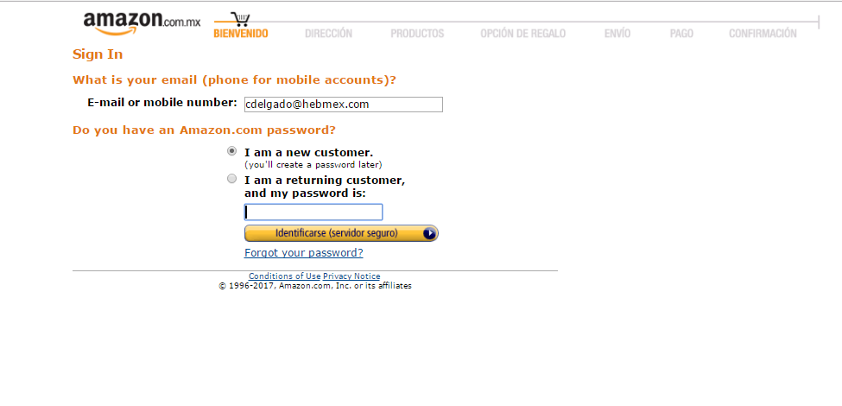 | 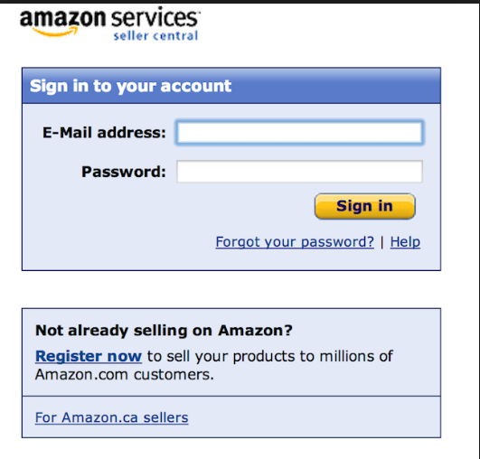 | Ya existe.Incluir el uso del nuevo servico (API) que envíe/reciba la información . | Click2sync tienen que definir la arquitectura , base de datos para la administracion de usuarios y vendors, servicio (API) para recibir/enviar la informacion.Además de contemplar las reglas de negocio actuales para la recupercaión de una contraseña.
 | 4 | Alta de varios usuarios | Permitir que varios usuarios accedan a la cuenta | Poder otorgar permisos de usuario con diferentes aplicaciones a cadausuario. Debe de haber un usuario principal que los conrole | 9,10,11 |  |  | Ya existe.Incluir el uso del nuevo servico (API) que envíe/reciba la información . | Click2sync tienen que definir la arquitectura , base de datos para la administracion de usuarios y vendors, servicio (API) para recibir/enviar la informacion.. | No aplica
 | 5 | Spoofing account | Capacidad para que en HEB podamos ver y administrar todas las cuentas de los vendedores | Poder obtener data y reporte de las actividades de los vendedores y de los vendedores |  |  |  | Ya existe. Se habilitaría nuevos tipos de Logs y explotación de los mismos.Incluir el uso del nuevo servico (API) que envíe/reciba la información . | Click2sync tienen que definir la arquitectura , base de datos para la administracion de usuarios y vendors, servicio (API) para recibir/enviar la informacion. | No aplica
 | 6 | Pausar por vacaciones la cuenta | Capacidad para que el vendedor pueda poner en pausa su cuenta y que no se vean sus productos a la venta durante ese tiempo sin necesidad de cancelar la cuenta |  |  |  |  | Ya existe. Incluir el uso del nuevo servico (API) que envíe/reciba la información . | Click2sync tienen que definir el servicio (API) para recibir/enviar la informacion a los difrentes aplicativos.. | crear mecanismo para inactivar articulos
 | 7 | Cancelar cuenta de vendedor |  |  | 72,73 |  |  | Ya existe.Incluir el uso del nuevo servico (API) que envíe/reciba la información . | Click2sync tienen que definir el servicio (API) para recibir/enviar la informacion a los difrentes aplicativos.. | crear mecanismo para inactivar articulos
 | 8 | Approve/Disaprove seller | Capacidad de que en HEB se pueda dar de baja la cuenta de un seller |  |  |  |  | Ya existe.Incluir el uso del nuevo servico (API) que envíe/reciba la información . | Click2sync tienen que definir el servicio (API) para recibir/enviar la informacion a los difrentes aplicativos..
Sitio | 9 | Desarrollo de HOME | Home con fácil acceso a las diferentes páginas de HEBSeller. Definir features o ligas a mostrar. Rápido acceso a menús principales, dashboards con infromación de la cuenta generales | Con información personalizada por cuenta sobre sus ventas y estatus | 12,13,14 | 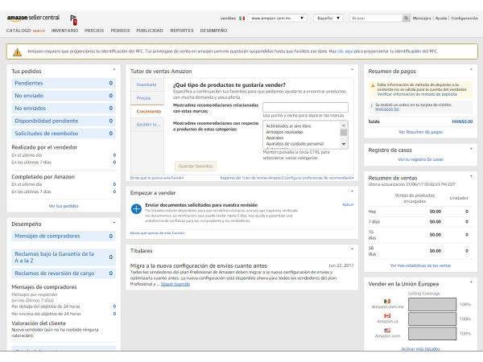 |  | Implementar un nuveo dashboard para este tipo de vendors. Incluir el uso del nuevo servico (API) que envíe/reciba la información . | Click2sync tienen que definir el servicio (API) para recibir/enviar la informacion a los difrentes aplicativos.Es necesario definir los diferentes tipos de servicios en los aplicativos para la obtención de las informacion solicitada (Ventas,Facturación,Pagos,etc).
Productos , Inventario y precios | 10 | Cargar Productos 1x1 | • Capacidad de que se carguen productos de 1x1 identificando si ha están listados en HEB, si es así, por el momento no se podrán vender • Poder llenar espacios con la información solicitada, y poder incluir combos con opciones preseleccionadas • Enviar mail a seller informando sobre sus nuevos listados con un alta exitosa o algún error o alguna falta de información | Identificar si un UPC ya está dado de alta en HEB. Que se le agregue a cada UPC un SKU de HEB adicional al SKU del vendedor | 15,16,17,18,19,20 |  |  | Creacion de una pagina de carga valiendose de lo existente para implementar lo mencionado agregando atributos para la funcionalidad deseada. Incluir el uso del nuevo servico (API) que envíe/reciba la información una vez capturada. | Click2sync tienen que definir la arquitectura , base de datos para la administracion de articulos, servicio (API) para recibir/enviar la informacion.Además de contemplar el flujo de Aprobación/Rechazo del (los) artículos. En caso de Aprobarse es necesario la definición de los servicios (API) con los demás aplicativos que así lo requieran. | Crear API para recibir la informacion de los productos
 | 11 | Cargar productos con archivos de carga (Turboentry) | • Poder descargar plantillas por departamento o generales para que el seller las pueda completar con información • Capacidad de seleccionar archivo para subir y que se carguen los productos • Informe de errores de carga (los que están bien y los que se cargaron mal y hay que hacerles algo adicional) • Mail con informe de errores y listados subidos exitosamente | • Que los productos no se activen a la venta sin un proceso de VoBo por parte de encargado de eCommece de HEB (esto para que sea supervisado y aprobado por eCommerce y BDM). • Que se le agregue a cada UPC un SKU de HEB adicional al SKU del vendedor | 21,22 |  |  | Creacion de una pagina de carga valiendose de lo existente para implementar lo mencionado agregando atributos para la funcionalidad deseada. Incluir el uso del nuevo servico (API) que envíe/reciba la información una vez capturada. | Click2sync tienen que definir la arquitectura , base de datos para la administracion de articulos, servicio (API) para recibir/enviar la informacion.Además de contemplar el flujo de Aprobación/Rechazo del (los) artículos. En caso de Aprobarse es necesario la definición de los servicios (API) con los demás aplicativos que así lo requieran. ara la carga de productos se tendria que regresar la informacion de lo que no se cargo y lo que si estuvo correcto
 | 12 | Capacidad de actualizar campos de detalle de producto | • Opción de entrar a los detalles de cada SKU para que sean editables algunos campos a los cuales se les puede hacer edición. Eg: Color, medidas, imágenes, descripciones. Poner espacios para editar o combos con opciones fijas a seleccionar. • Poder subir un archivo de carga para actualizaciones masivas • Aviso de posibles errores de precio | • Poner los campos de platillas turboentry más espacios adicionales con información exclusiva para eCommerce. • Que esta información se suba a la página • Que se actualice en el menor tiempo posible (15 minutos) | 19 |  |  | Creacion de una pagina de carga valiendose de lo existente para implementar lo mencionado agregando atributos para la funcionalidad deseada. Incluir el uso del nuevo servico (API) que envíe/reciba la información una vez capturada. | Click2sync tienen que definir la arquitectura , base de datos para la administracion de articulos, servicio (API) para recibir/enviar la informacion.Además de contemplar el flujo de Aprobación/Rechazo del (los) artículos. En caso de Aprobarse es necesario la definición de los servicios (API) con los demás aplicativos que así lo requieran. | viajarian a magento mediante integracion
 | 13 | Imágenes y Video | • Capacidad de subir 9 imágens por SKU en formato .jpg • Capacidad de subir links de You Tube de productos • Poder subir un archivo de carga para actualizaciones masivas | • Poder avisar las que no se suben porque no cumplen con las características. • Que podamos almacenar las imágenes en la base de datos de HEB. • Que las imágenes se actualicen en el sitio en el menos tiempo posible (15 minutos) | 23 |  |  | Creacion de una pagina de carga valiendose de lo existente para implementar lo mencionado agregando atributos para la funcionalidad deseada. Incluir el uso del nuevo servico (API) que envíe/reciba la información una vez capturada. | Click2sync tienen que definir la arquitectura , base de datos para la administracion de articulos, servicio (API) para recibir/enviar la informacion.Además de contemplar el flujo de Aprobación/Rechazo del (los) artículos. En caso de Aprobarse es necesario la definición de los servicios (API) con los demás aplicativos que así lo requieran. | Magento consumiria el API de click2sync para las fotos
 | 14 | Panel de visualización de productos/inventario | • Creación de panel de visualización de productos con información básica del producto para poder identificarlos • Capacidad de edición en el mismo de precios y cantidades • Poder borrar definitivamente productos • Poder poner en 0 la cantidad del producto para que no sean visibles en la página | Poder seleccionar los datos que se desean visualizar | 24,25,26,27 |  |  | Creacion de una pagina de carga valiendose de lo existente para implementar lo mencionado agregando atributos para la funcionalidad deseada. Incluir el uso del nuevo servico (API) que envíe/reciba la información una vez capturada. | Click2sync tienen que definir la arquitectura , base de datos para la administracion de articulos, servicio (API) para recibir/enviar la informacion.Además de contemplar el flujo de Aprobación/Rechazo del (los) artículos. En caso de Aprobarse es necesario la definición de los servicios (API) con los demás aplicativos que así lo requieran. Definir donde se obtendra la imagen | Magento consumiria el API de click2sync para las fotos
 | 15 | Productos incompletos | • Landing page con productos incompletos para mostrar para que se puedan editar de uno en uno. • Mostrar en cada sku listado una señal de error si está incompleta la información de un SKU para poder activarlo para la venta del mismo | Que indique cuál es el atributo que les falta incluir | 28 |  |  |  |  | Magento consumiria el API de click2sync para las fotos
 | 16 | Reportes de Inventario | Capacidad de descargar reportes de inventario para poder trabajar con él, tener infromación precisa | Definir tipos de reportes a ofrecer. Que les sirva para administrar el negocio y tener todo al día | 29 |  |  |  | click2sync se conectaria a magento para consultar los inventarios ir por los datos y mostrarlos en una tabla y exportar al usuario
 | 17 | Crear promociones | • Poder crear diferentes promociones • Rebajados • Compra uno llévate uno (2x1, 3x2) • Envío gratis ▪ Envío gratis a partir de $x monto de compra en productos vendidos por el seller ▪ Envío gratis a partir de x # de productos vendidos por el seller • Poder poner cupones • Programables en hora y fecha de inicio y fin • Poder seleccionar promociones a novel SKU o clusters de SKUs | Promocione creadas por el seller que no deban de ser auorizadas por HEB. La comisión siempre se cobrará sobre el monto total de la venta. | 30,31,32,33,34 |  |  | crear la pagina de configuración de la promocion. | Click2syn enviara esta información mediante su API a Magento. | recibir la informacion de las promociones
Ventas | 18 | Aviso de ventas | Mail a usuarios de la cuenta avisando venta en el momento | Indicando todas las opciones |  |  |  |  | mecanismo para recepcion de registro de ventas enviadas x magento
 | 19 | Panel de control de pedidos | Poder ver todos los pedidos y su estatus, indicar si está ok en tiempo de envío | • Poder ver todos los pedidos y su estatus, indicar si está ok en tiempo de envío • Filtrar envíos por diferentes valores (fecha de pedido, sku, tiempo de entrega, demorados, entregados) • Poder contactar a cada cliente por mail desde un link del pedido • Información: # de Pedido, sku, detalle de producto, dirección, monto pedido, fecha de envío y fecha de entrega • Poder descargar para imprimir ticket de pedido que se va a incluir en el paquete para el cliente | 35,36,37 |  |  | magento enviara la informacion a la API de click2sync para ser consumida por hebusiness | Click2syn recibirá esta información mediante su API. Exponer esta informacion a hebusiness para que pueda ser consultado por seller o gerencia
 | 20 | Reportes de Ventas | Poder descargar reportes de ventas, por sku, por periodos de tiempo, por día, con tablas. | • Que puedan filtrar la información y verla entablas. • Que se pueda exportar a Excel o .cvs. • Reportes de Glance Views y conversión a ventas | 38,39 |  |  | Construir pantalla en hebusiness en base a la informacion recibida | Click2syn recibirá esta información mediante su API. | magento enviara la informacion a la API de click2sync para ser consumida por hebusiness
 | 21 | Mail aviso de ventas | Mail a usuarios de la cuenta avisando venta en el momento | Icon descpliegue de infromación completa y etiqueta imprimir |  |  |  |  | Click2Sync creara el mecanismo de notificacion de venta en el momento en base a la informacon recibida del aplicación magento.
Envíos | 22 | Configuración de costos | • Poder configurar a nivel SKU los cotos de envío • Por zona: 3 clusters de estados Norte, Centro, Sur • Por estado • Por tamaño/volumen • Por número de piezas • Por peso |  | 40,41,42,43,44,45 |  |  | crear pantalla de configuracion en base a los parametros indicados | Defini el mecanismo de envio de informacion a magento. | se tiene que enviar a magento por integracion para ver cuanto se va cobrar
 | 23 | Configuración de tiempos de envío | • Poder configurar tiempos de envío a nivel de SKU • El tiempo de envío es en cuánto tiempo sale el producto del almacén del Seller • Adicional poner 2 opciones de entregas de paqueterías Express (2-4 días) y Normal de 7-10 días |  | 46 |  |  | crear pantalla de configuracion en base a los parametros indicados | Defini el mecanismo de envio de informacion a magento. | se tiene que enviar a magento por integracion para ver cuanto se va cobrar
 | 24 | Administración de envíos | • Ingresa el número de guía de envío del paquete • 1x1 • Con excel de manera masiva • Imprimir orden de pedido para incluir en el paquete • Visibilidad en tiempos y demoras de envíos • Poder cancelar envío • Seleccionar de un combo los motivos de la cancelación |  | 47,48 |  |  | Creación de pantalla para la adminstración de envio | Definir el mecanismo de envio de informacion a magento. | enviar el numero de guia a magaento para enviar correo al cliente con la informacion de la guia
 | 25 | Administración de Devoluciones | • Gestión de devoluciones a nivel pedido • A nivel SKU • Poder enviar número de guía • Guardar comentarios de clientes y vendedores sobre el motivo de las devoluciones • Estatus de las devoluciones | • Capacidad para que el vendedor haga una devolución y se le programe la devolución del dinero al cliente de manera automática • Búsqueda de devoluciones por: Fecha, SKU, Pedido, Cerradas, pagadas, reembolsadas | 49,50,51 |  |  | Creación de pantalla para la adminstración de devoluciones | Defini el mecanismo de envio de informacion a magento. | recibir la notificacion mediante un servicio que consumiria magento
 |  | Manejo de órdenes | Buscador para órdenes de compra (pedidos) | Por diferentes variaciones | 52,53 |  |  | Creación de pantalla para la consulta | Defini el mecanismo de envio de informacion a magento. | Proporcione la informacion de los pedidos
Comunicación/Mails automatizados | 26 | Comunicación con el cliente | Plataforma en la que el vendedor puede recibir mensajes de los clientes y contestarlos desde la misma, esto sin conocer taléfono o mail del cliente | • Que se puedan guardar las conversaciones relacionadas a cada pedido. • Poder adjuntar archivos. Par que el vendedor le pueda mandar factura si el cliente la solicita | 54 |  |  | Creación de pantalla para la adminstración de mensajes vendedor-cliente | Definir el mecanismo de envio de informacion a magento.
 | 27 | Soporte al vendedor | Que los vendedores puedan contactar a HEB por medio de combos de opciones. Que se pueda contactar por mail, llamar o pedir que los llamemos |  | 55,56 |  |  | Construir pantalla y mecanismo para gestionar el soporte al vendedor.
 | 28 | Mails automáticos a sellers | • Mails automatizados avisando a sellers: o Alta de productos o Posibles errores de precio o Productos dados de baja por HEB o Falta de información para completar el alta de producto o Pedidos o Comentarios de clientes o Cancelaciones o Devoluciones o Pago recibido o Factura recibida o Etc.. |  |  |  |  |  | Construir mecanismo para gestionar las notificaciones de forma automatica de las funcionalidades existentes a traves de correo a los vendedores
 | 29 | Mails a clientes | • Mails automatizados avisando a clientes: o Confirmación de pedido o Confirmación de envío o Envío demorado o Encuesta de servicio o Etc… |  |  |  |  |  | Construir mecanismo para gestionar las notificaciones de forma automatica de las funcionalidades existentes a traves de correo a los clientes
Pagos y facturación | 30 | Comisiones por seller | Poder tener comisiones por seller negociadas por contrato | Comisiones diferentes a las oficiales a nivel Departamento y Familia |  |  |  | Construir pantalla y mecanismo para VISUALIZAR las comisiones negociadas por los seller. | Definir el mecanismo de envio de informacion
 | 31 | Pagos | • Capacidad de pagar cada 14 días todo lo vendido y entregado, conciliado con montos pasados. • Poder calcular pago con comisiones por Departamento/familia • Desglose de monto a pagar | Que el monto a pagar se calcule en automático |  |  |  |  | Definir el mecanismo de envio de informacion
 | 32 | Reportes de pagos | • Generar reportes de pagos para el vendedor y para HEB • Que el vendedor pueda entender sus fechas de pago • Que se incluya el desgloce de los montos y sus detalles • Que vengan los periodos de pagos • Que el vendedor pueda seleccionar si cambia su cuenta de depósito • Que se pueda ver el historial de los reportes de pagos | Un buscador con combos de pagos con ligas para ver detalles | 57,58,59,60,61,62,63 |  |  | Construir pantalla y reportes para su visualización | Definir el mecanismo de envio de informacion
 | 33 | Facturación | Que les llegue en automática la factura relacionada a cada pago |  |  |  |  |  | Generar proceso en base a lo que se venda del seller, generar y enviarle su factura
 | 34 | Retención de fondos | Capacidad para que HEB retenga fondos a pagar por cualquier motivo |  |  |  |  | Construir pantalla para retener fondos al vendedor
Desempeño | 35 | Medición de desempeño del vendedor y valoraciones de clientes | • Capacidad de medir KPIs preestablecidos para poder calificar el desempeño del vendedor. • Poder bloquear la cuenta si no se cumplen con los mismos | Poder mostrar KPIs y tablas de cada valor medido. Mandar mails automatizados cuando haya un negativo en algún valor. | 64,65,66,67 |  |  | Creación de pantalla y mecanismo para medicion del desempeño del proveedor y valoracion de clientes
 | 36 | Seller University | Espacio para cargar SOP y videos sobre cómo operar tu cuenta de vendedor |  | 68,69,70,71 |  |  | Creación de pantalla de consulta para proporcionar al usuario los documentos de referencia de la funcionalidad del sistema para los vendedores
si

